Worksheet
GRAFICOS AEREOS
Clientes Villatours

2019-07-01 - 2019-07-31
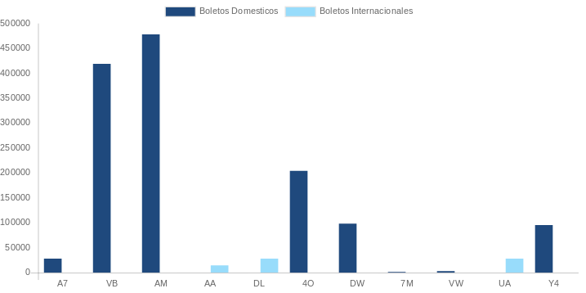

AEROLINEA | CANT | TARIFA/Pesos | %Part
AERO CALAFIA | 7 | 10,280 | 1.01%
AEROENLACES NACIONALES, S.A. DE C.V. | 122 | 246,449 | 24.23%
AEROMEXICO | 135 | 467,759 | 45.98%
INTERJET - ABC AEROLINEAS,S.A. DE C.V. | 45 | 122,327 | 12.03%
LINK CONEXION AEREA, S.A. DE C.V. | 15 | 56,714 | 5.58%
MAYAIR, S.A. DE C.V. | 1 | 1,611 | 0.16%
TRANSPORTES AEROMAR | 3 | 4,883 | 0.48%
VOLARIS | 19 | 42,136 | 4.14%
Total BOLETOS DOMESTICOS | 347 | 952,158 | 93.60%

AMERICAN AIRLINES | 1 | 17,315 | 1.70%
UNITED AIRLINES | 2 | 47,758 | 4.69%
Total BOLETOS INTERNACIONALES | 3 | 65,073 | 6.40%
Total general | 350 | 1,017,231 | 100%
El consumo es la tarifa antes de impuestos de iva y tua.
El consumo es de tarifa de servicios de vuelos.(No cargos por cambios y revisados)
Cantidades en Pesos Mexicanos

